测出问题
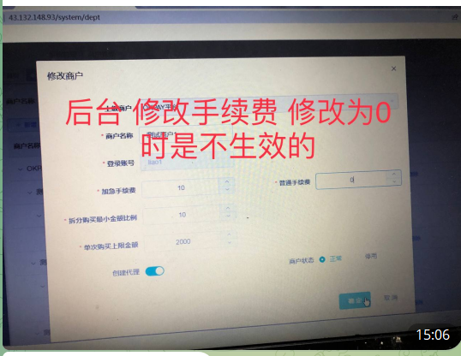
问题点1
 |  |  |  |  | 回答：
 |  |  |  |  | 已修改

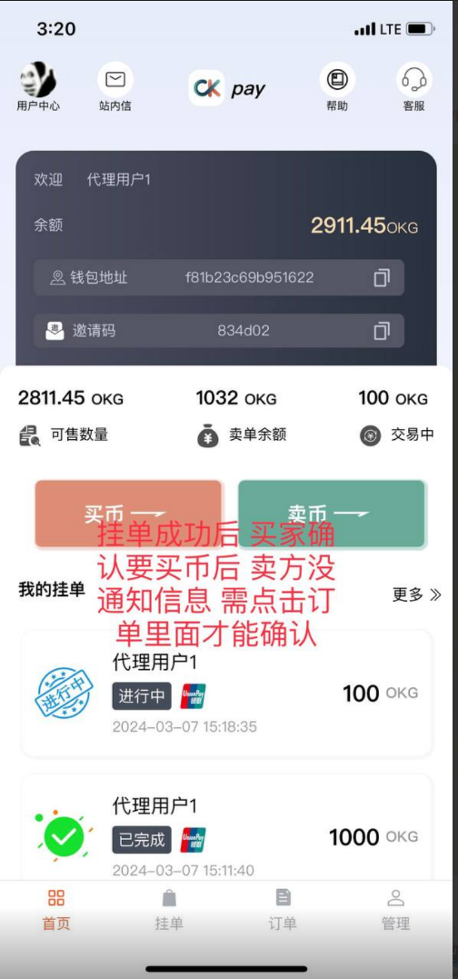
问题点2 |  |  |  | 未解决
 |  |  |  | 解决方案
 |  |  |  | 后台推送一个websocket的消息给前端，消息体【{"buyId":"11","buyUserId":"2","type":"buyCoinConfirm"}】
 |  |  |  | 前端在websocket的onmessage的监听中，对返回的消息体进行解析，如果type是buyCoinConfirm的时候做什么事情，如果是chat的时候做什么事情
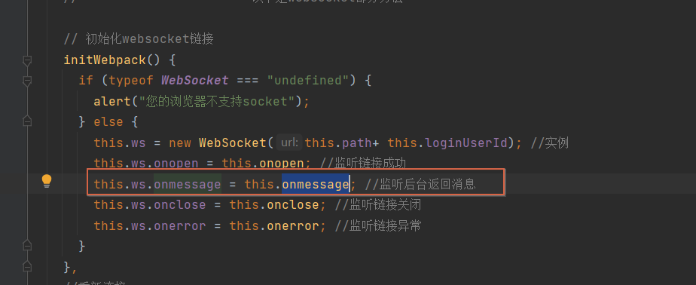

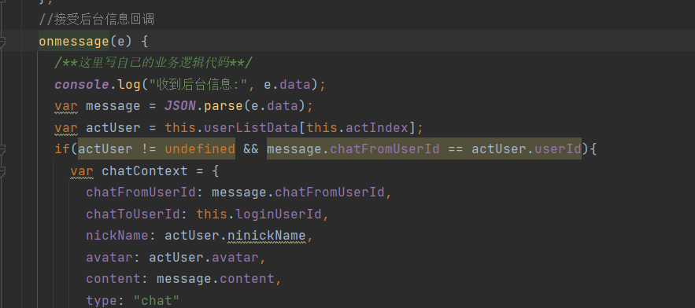

 |  |  |  | 后端推送的几种消息体 |  | 根据type进行操作
 |  |  |  | 聊天
 |  |  |  | {"chatFromUserId":"11","chatToUserId":"1","content":"你好呀","avatar":"xxxx","type":"chat"}
 |  |  |  | 买家下单
 |  |  |  | {"from":"0","type":"buyCoinStart","content":"买家下单","bussineType":"buyCoin","bussineId":26}
 |  |  |  | 卖家已确认
 |  |  |  | {"from":"10","type":"buyCoinConfirm","content":"卖家已确认售卖","bussineType":"buyCoin","bussineId":28}
 |  |  |  | 买家已付款
 |  |  |  | {"from":"11","type":"buyCoinPayed","content":"买家已付款","bussineType":"buyCoin","bussineId":23}
 |  |  |  | 卖家已确认收款
 |  |  |  | {"from":"10","type":"buyCoinFinish","content":"卖家已确认收款，订单完成","bussineType":"buyCoin","bussineId":23}
 |  |  |  | 商户取消
 |  |  |  | {"from":"10","type":"buyCoinMerchantUserCancel","content":"商户取消","bussineType":"buyCoin","bussineId":26}
 |  |  |  | 买家取消
 |  |  |  | {"from":"11","type":"buyCoinBuyUserCancel","content":"买家取消","bussineType":"buyCoin","bussineId":28}
 |  |  |  | 卖家取消
 |  |  |  | {"from":"10","type":"buyCoinSaleUserCancel","content":"卖家取消","bussineType":"buyCoin","bussineId":31}
 |  |  |  | 订单超时，自动取消
 |  |  |  | {"from":"0","type":"buyCoinAutoCancel","content":"订单超时，自动取消","bussineType":"buyCoin","bussineId":26}
 |  |  |  | 订单确认超时，自动完成
 |  |  |  | {"from":"0","type":"buyCoinAutoFinish","content":"订单确认超时，自动完成","bussineType":"buyCoin","bussineId":32}
问题点3
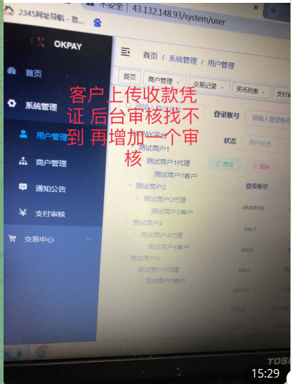
 |  |  | 回答：
 |  |  | 在后台的【系统管理 -> 支付审核】这个页面里，进行审核
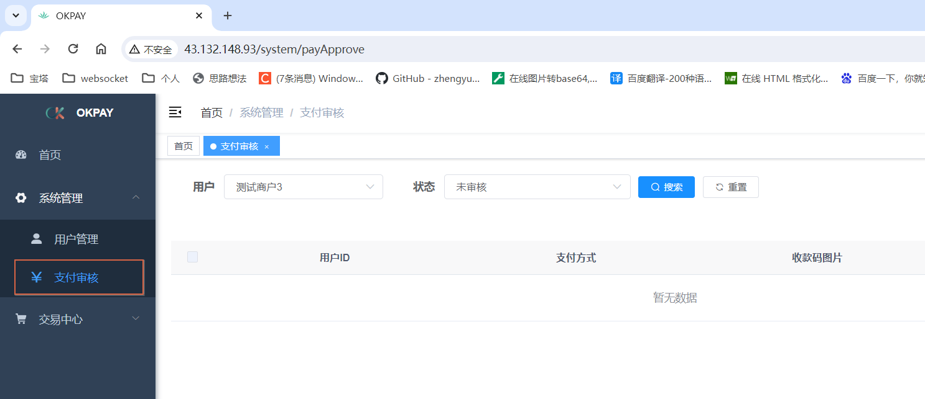

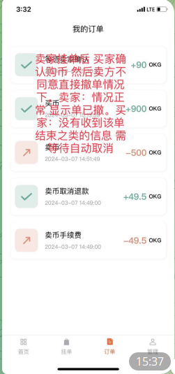
问题点4 |  |  | 未解决
 |  |  | 回答：
 |  |  | 同问题点2一起修改，前端接受服务器消息推送，进行弹窗提醒

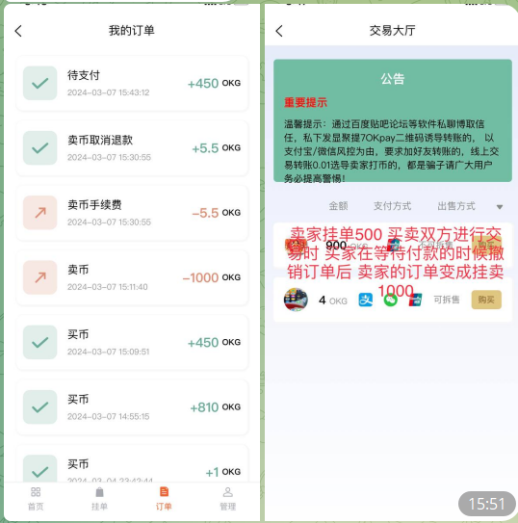
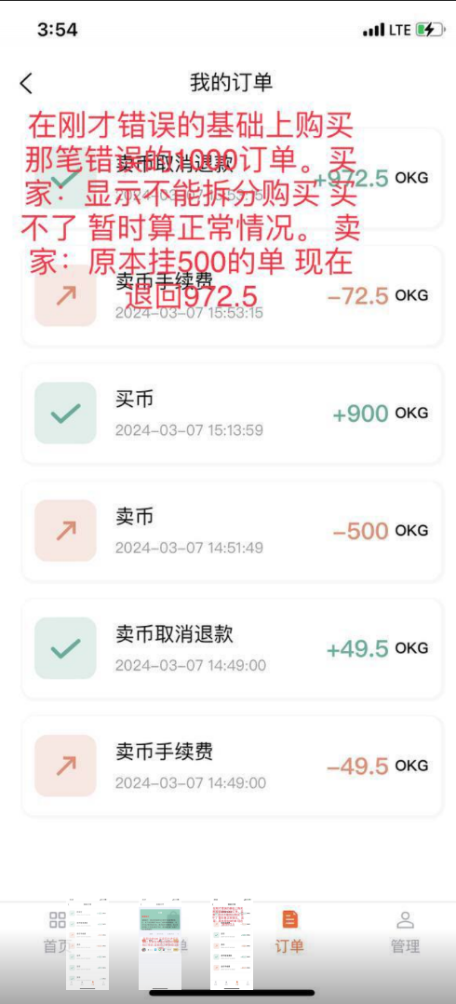
问题点5 |  |  |  |  |  |  | 未解决
 |  |  |  |  |  |  | 回答
 |  |  |  |  |  |  | 原因买单已超时，但是页面没刷新还是提交了撤销，导致撤销2次，数据重复
 |  |  |  |  |  |  | 解决方法
 |  |  |  |  |  |  | 同问题点2一起修改，前端接受服务器消息推送,如果撤单发生，则弹窗提醒
 |  |  |  |  |  |  | 并且服务器撤销时判断状态，避免重复撤单

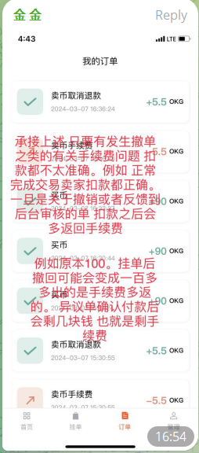
问题点6 |  | 未解决
 |  | 回答
 |  | 同问题5一起解决了。重复撤单的缘故

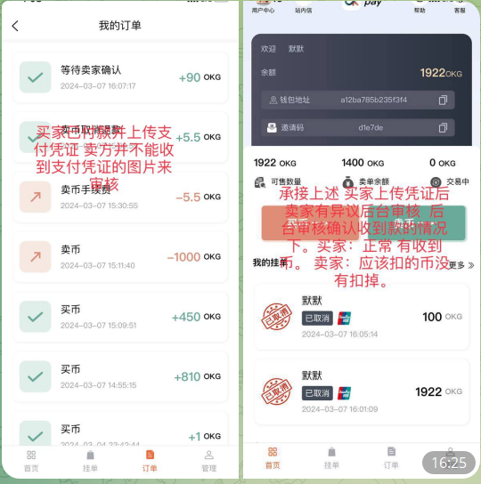
问题点7
 |  |  |  |  | 回答：
 |  |  |  |  | 未解决
 |  |  |  |  | 第一张图，前端需要修改

 |  |  |  |  | 第二张图回答内容
 |  |  |  |  | 卖家扣币是在挂单的时候就已经扣了，买家买的时候不需要重复扣币

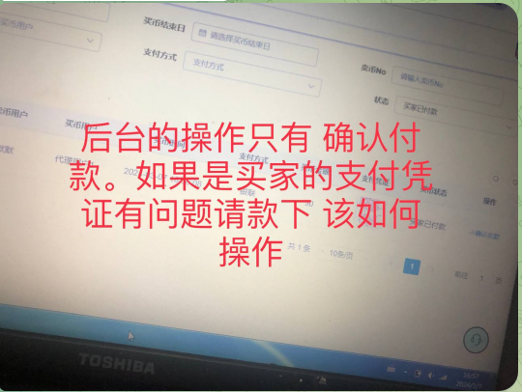
问题点8
 |  |  |  |  | 回答：
 |  |  |  |  | 增加了一个【买币驳回】的按钮，把这笔买卖取消
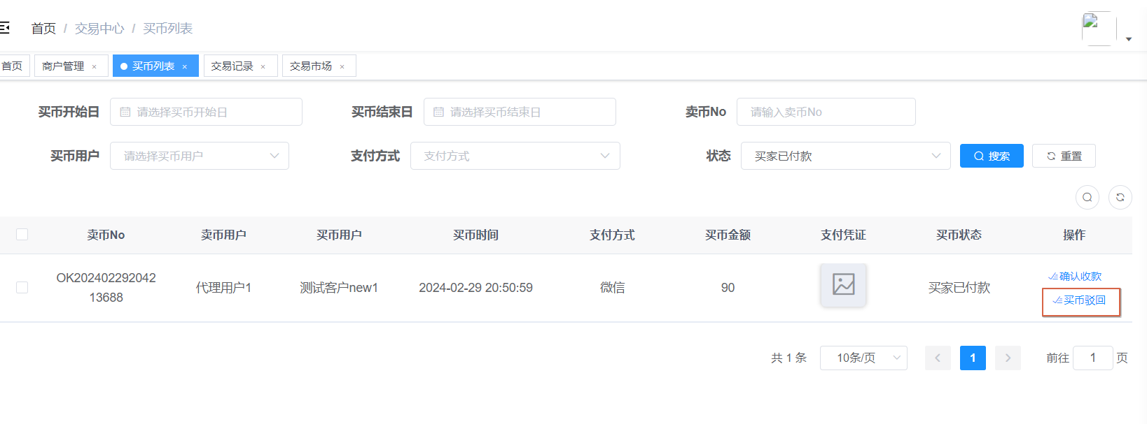

问题8
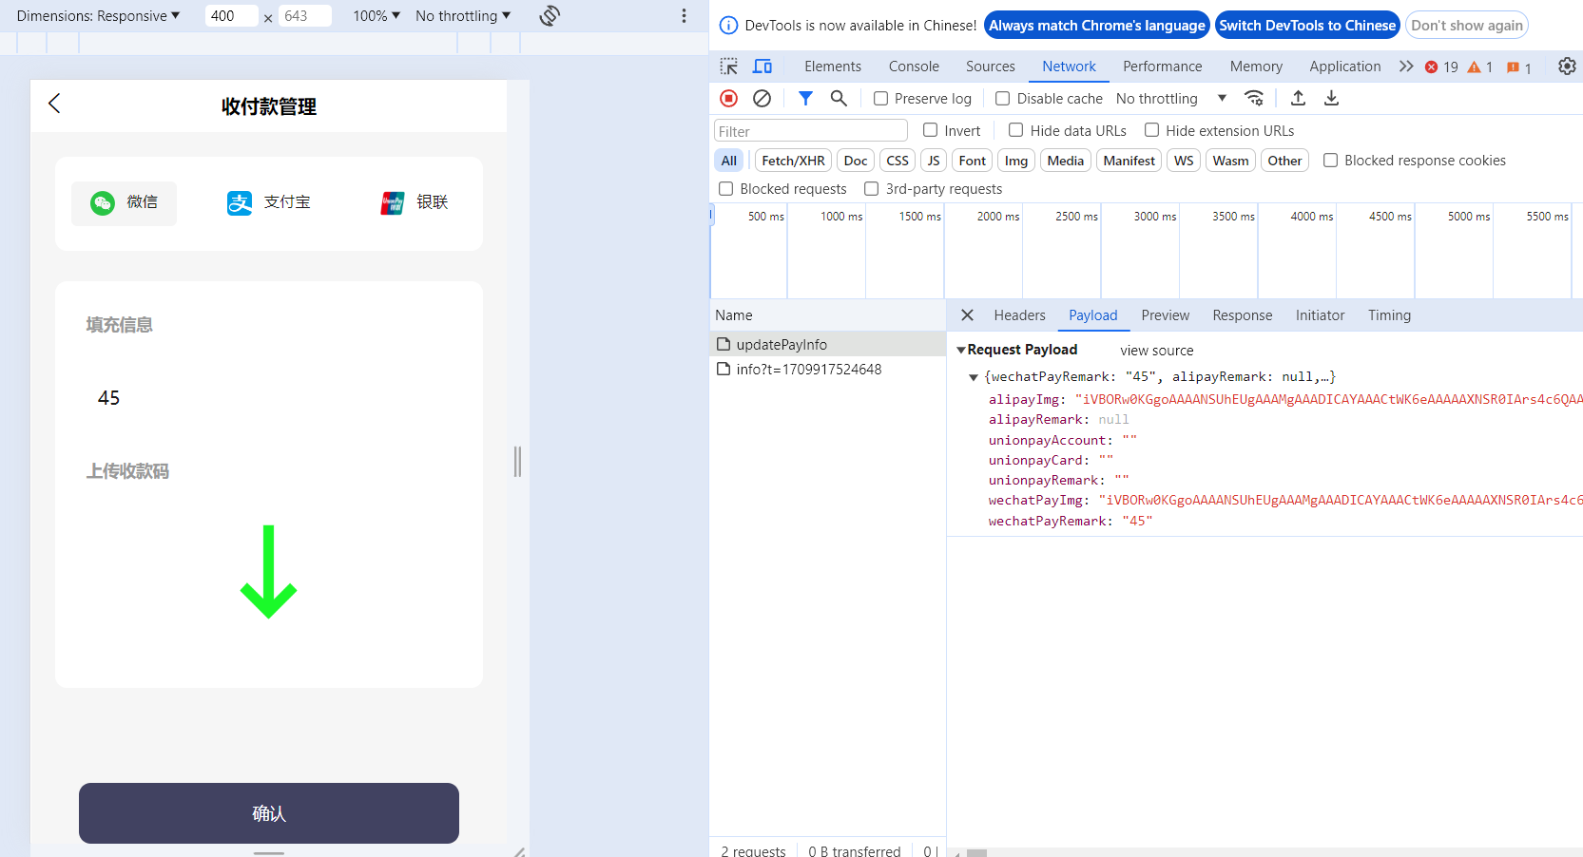

 | 未解决
 | 更新微信收款码的时候，会带有支付宝的图片信息。
 | 更新支付宝收款码的时候，会带微信图片的信息。
 | 前端改成当前更新哪个，就只传哪个的值

